Холодильные витрины Ариада
Вернуться к содержанию
ООО "ТоргСервисСнаб"
620141, г.Екатеринбург, ул. Артинская,24
(343) 219-84-20, (908)638-66-52 |  | 2016-11-10
tcc@ru66.ru | 2198420@mail.ru | www.torg-snab.com
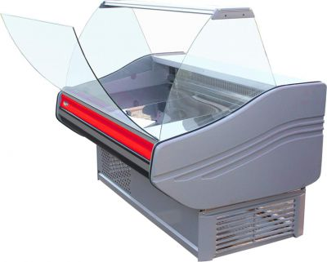
БИЗНЕС-КЛАСС
«AРИЕЛЬ» Температура эксплуатации: +12°С …+32°С, фронтальное стекло – откидывающееся, агрегат фирмы «Danfoss», охлаждение – статическое (среднетемпературные, универсальные и низкотемпературные) и динамическое (кондитерские и углы наружные), размораживание – автоматическое (низкотемпературные, кондитерские и универсальные – с помощью ТЭНов).
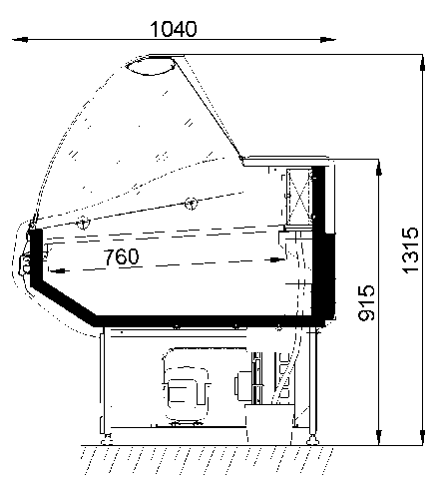 | среднетемпературные выкладка
 | ВС 3-130 с полкой | 1340 | 0..+6 | 0.94 | 760 |  | 35250
 | ВС 3-150 с полкой | 1550 |  | 1.11 | 760 |  | 36350
 | ВС 3-180 с полкой | 1820 |  | 1.33 | 760 |  | 43350
 | ВС 3-200 | 2000 |  | 1.46 | 760 |  | 45550
 | ВС 3-260 | 2600 |  | 1.92 | 760 |  | 61250
 | ВС 3 УН (вентилируемый наружный угол) сегмент охлаждающий | 1230х1230 |  | 0.9 | 760 |  | 48850
 | ВС 3 УВ (внутренний угол) сегмент охлаждающий | 1190х1190 |  | 0.9 | 760 |  | 54250
 | Низкотемпературные
 | ВН 3-130 | 1340 | -18…-10 | 0.72 | 760 |  | 50350
 | ВН 3-150 | 1550 |  | 0.83 | 760 |  | 53950
 | ВН 3-180 | 1820 |  | 0.99 | 760 |  | 60750
 | Универсальные
 | ВУ 3-150 с полкой | 1550 | -5…+5 | 1.11 | 760 |  | 43950
 | ВУ 3-180 с полкой | 1820 |  | 1.33 | 760 |  | 49550
 | Кондитерские
 | ВС 3-160К | 1550 | -1…+7 | 1.5 | 760 |  | 46550
 | ВС 3-230К | 2255 |  | 2.45 | 760 |  | 62250
 | Столик расчетный без боков. | L=800 | - | - | - |  | 14300
 | Доп. стеклянная полка L 1100 – 1500 |  |  |  |  |  | 1100
 | Доп. перегородка стационарная полная |  |  |  |  |  | 1900
 | Доп. перегородка мобильная (по уровню столешницы) |  |  |  |  |  | 1200
Описание | Модель | Длина, мм | Диапазон. | Площадь | ХОЛОД., Вт | Цена.
ЭКОНОМ-КЛАСС
БЕЛИНДА Температура эксплуатации: +12°С …+32°С, агрегат фирмы «Danfoss», охлаждение статическое, размораживание – автоматическое (низкотемпературные и универсальные – с помощью ТЭНов).
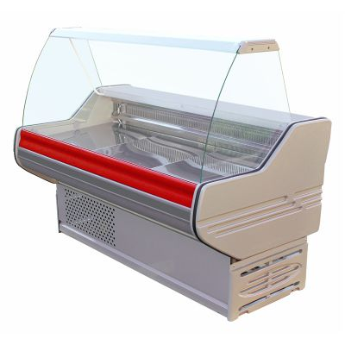
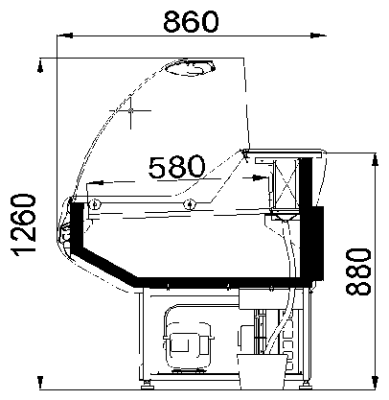 | среднетемпературные
 | BС 2-130 с полкой | 1340 |  | 0.73 | 580 |  | 30650
 | BС 2-150 c полкой | 1550 | 0...+6 | 0.82 | 580 |  | 33550
 | BС 2-180 с полкой | 1820 |  | 0.98 | 580 |  | 38950
 | Низкотемпературные
 | BН 2-130 | 1340 |  | 0.55 | 580 |  | 39950
 | BН 2-150 | 1550 | -18..-10 | 0.65 | 580 |  | 43550
 | BН 2-180 | 1820 |  | 0.77 | 580 |  | 45000
 | Универсальные
 | BУ 2-150 с полкой | 1550 | -5...+5 | 0.82 | 580 |  | 39450
 | BУ 2-180 с полкой | 1820 |  | 0.98 | 580 |  | 42650
 | Столик расчетный без боков. | 800 | - | - | - |  | 12250
 | Доп. стеклянная полка L 1100 – 1500 |  |  |  |  |  | 1100
 | Доп. перегородка стационарная полная |  |  |  |  |  | 1750
 | Доп. перегородка мобильная (по уровню столешницы) |  |  |  |  |  | 1100
 | AL верхняя столешница L=1300-1600/1800
ОРИОН Температура эксплуатации: +12°С …+32°С, агрегат фирмы «Danfoss», охлаждение статическое, размораживание – автоматическое (универсальные – с помощью ТЭНов).
охлаждение – статическое, размораживание – авто. www.tcc66.foodset.ru
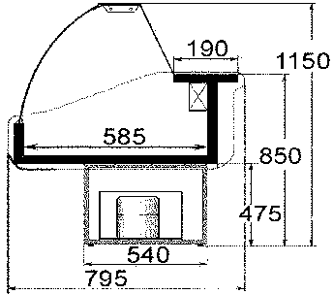 | среднетемпературные

 | BС 10-130 с полкой | 1315*830*1255 | 0..++6 | 0.81 | 585 |  | 29550
 | BС 10-150 с полкой | 1485*830*1255 | 0..++6 | 0.81 | 585 |  | 31450
www.torg-snab.com |  | (908)638-66-52
ООО "ТоргСервисСнаб" 620141, г.Екатеринбург, ул.Артинская,24 (343) 219-84-20, 232-43-02 (908)638-66-52 2198420@mail.ru
«БЬЯНКА» (холодильная витрина предназначена для демонстрации и продажи свежего мяса и рыбы на льду). Температура эксплуатации: +12°С …+25°С, температурный диапазон -3°С …+3°С. Агрегат фирмы «Danfoss», блок управления фирмы «Eliwell». Охлаждение – статическое, размораживание – автоматическое. Детали витрин изготовлены из нержавеющей стали фирмы «Arcelor». Комплектация для центрального холодоснабжения: воздухоохладитель, ТРВ, соленоидный клапан, обратный клапан, электронный блок управления, система трубопроводов.
 | встроенный холод
 | ВУ 17-110 | 1165х1140х920 |  | 1.46 |  |  | 52450
 | ВУ 17-130 | 1320х1140х920 | -3…+3 | 1.6 |  |  | 57450
 | ВУ 17-160 | 1530х1140х920 |  | 2.12 |  |  | 61650

 | ВУ 17-180 | 1800 |  | 1.46 | 850 |  | 71450
 | ВУ 17-200 | 1980 | -3…+3 | 1.6 | 960 |  | 79250
 | ВУ 17-260 | 2580 |  | 2.12 | 1020 |  | 87850

 | Модель | Длина, мм | Диапазон. | Площадь | ХОЛОД., Вт | Цена., с НДС

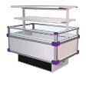
«MИРАНДА» (холодильная витрина островного типа). Температура эксплуатации: +12°С …+25°С, агрегат фирмы «Danfoss» и «Aspera», охлаждение – динамическое, размораживание – автоматическое с помощью ТЭНов, собираются в линию как со встроенными, так и с выносными агрегатами и централями.
Комплектация для центрального холодоснабжения: воздухоохладитель, ТРВ, соленоидный клапан, обратный клапан, электронный блок управления, система трубопроводов.
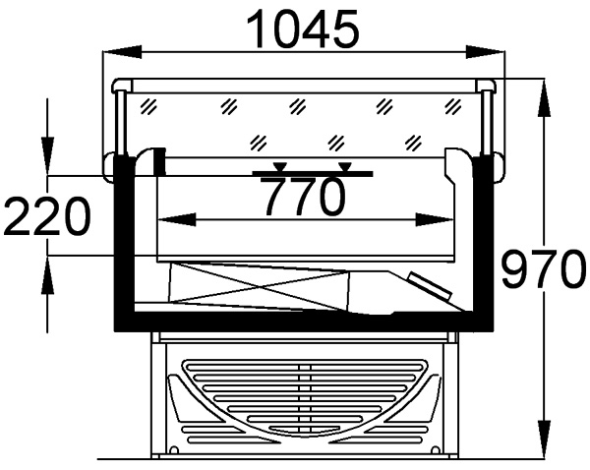 | встроенный холод
 | ВУ 8-160 с ночной шторкой | 1600 | -5...+5 | 1.12 | 770 |  | 72550
 | ВУ 8-200 с ночной шторкой | 2050 |  | 1.46 | 770 |  | 83650
 | ВУ 8-260 с ночной шторкой | 2650 |  | 1.92 | 770 |  | 94650
 | встроенный холод
 | ВН 8-160 с ночной шторкой | 1600 | -20…-18 | 1.12 | 770 |  | 80950
 | ВН 8-200 с ночной шторкой | 2050 |  | 1.46 | 770 |  | 91750
 | ВН 8-260 с ночной шторкой | 2650 |  | 1.92 | 770 |  | 114950
 | Делитель |  |  |  |  |  | 740
 | Аксессуары: надстройка (две полки с подсветкой наруж. установки)
 | L 160 |  |  |  |  |  | 15500
 | L 200 |  |  |  |  |  | 17200
 | L 260 |  |  |  |  |  | 18600
«ВИОЛА» (пристенные охлаждаемые стеллажи). Температура эксплуатации: +12°С …+25°С, агрегаты фирмы
«TECUMSEH EUROPE», охлаждение – динамическое, собираются в линию как со встроенными, так и с выносными агрегатами и централями, размораживание – автоматическое с помощью ТЭНов, выпаривание конденсата – автоматическое с помощью специализированных ТЭНов.
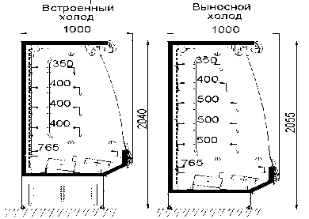
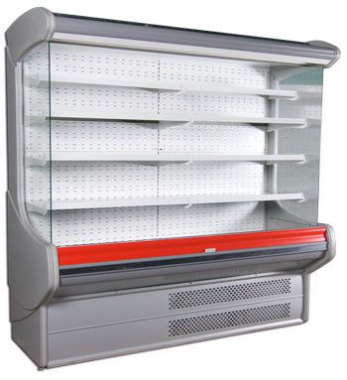
Комплектация для центрального холодоснабжения: воздухоохладитель, ТРВ, соленоидный клапан, обратный клапан, электронный блок управления, система трубопроводов. Ф – фруктовая.
 | встроенное холодоснабжение
 | ВС7-160 Г/Ф с ночной шторкой | 1550 | +4…+8 | 3,35\2,55 |  |  | 105250/109850
 | ВС7-200 Г/Ф с ночной шторкой | 1985 |  | 4,38\3,34 |  |  | 108550/113250
 | ВС7-260 Г/Ф с ночной шторкой | 2585 |  | 5,77\4,4 |  |  | 137350/141850

«ВИОЛЕТА» (пристенные охлаждаемые стеллажи). Температура эксплуатации: +12°С …+25°С, агрегаты фирмы
«TECUMSEH EUROPE», охлаждение – динамическое, собираются в линию, размораживание – автоматическое с помощью ТЭНов, выпаривание конденсата – автоматическое с помощью специализированных ТЭНов.
Ф – фруктовая.
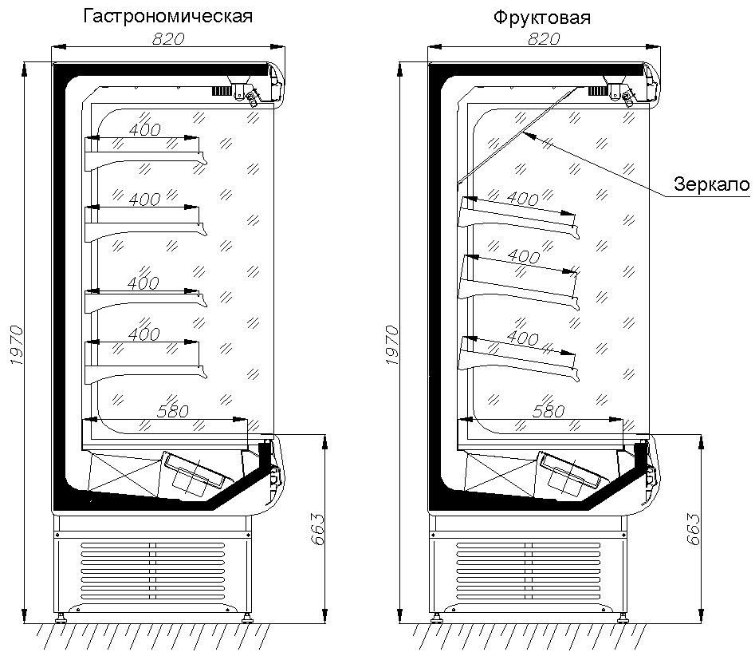 | встроенное холодоснабжение

 | ВС15-160 Г/Ф | 1555х857х2030 | +4…+8 | 3,15\2,57 | 857 |  | 78450/80350
 | ВС15-200 Г/Ф | 2005х857х2030 |  | 4,13\3,35 | 857 |  | 82950/85650
 | ВС15-250 Г/Ф | 2605х857х2030 |  | 5,44\4,44 | 857 |  | 95350/97850
(343) 219-84-20, (908)638-66-52 | 2198420@mail.ru
ООО "ТоргСервисСнаб"

Холодильные витрины МХМ
Вернуться к содержанию
ООО "ТоргСервисСнаб" 620141, г.Екатеринбург, ул.Артинская,24 (343) 219-84-20, (908)63-86-652 2198420@mail.ru |  | www.torg-snab.com | 2016-11-10
Холодильные витрины Марихолодмаш
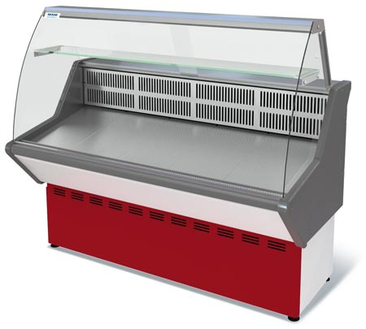
Наименование |  | Размеры,мм | Глубина выкладки | Цена ,руб с НДС
НОВА
Витрина холодильная Нова ВХС-1,0 | 0…+7 | 970*770*1170 | 505 | 26950
Витрина холодильная Нова ВХС-1,2 | 0…+7 | 1170*770*1170 | 505 | 28650
Витрина холодильная Нова ВХС-1,5 | 0…+7 | 1470*770*1170 | 505 | 31350
Витрина холодильная Нова ВХС-1,8 | 0…+7 | 1770*770*1170 | 505 | 32400
Витрина холодильная Нова ВХСн-1,0 | -5…+5 | 970*770*1170 | 505 | 31550
Витрина холодильная Нова ВХСн-1,2 | -5…+5 | 1170*770*1170 | 505 | 33650
Витрина холодильная Нова ВХСн-1,5 | -5…+5 | 1470*770*1170 | 505 | 37250
Витрина холодильная Нова ВХСн-1,8 | -5…+5 | 1770*770*1170 | 505 | 38650
Витрина холодильная Нова ВХН-1,0 | -13…0 | 970*770*1170 | 505 | 35850
Витрина холодильная Нова ВХН-1,2 | -13…0 | 1170*770*1170 | 505 | 38650
Витрина холодильная Нова ВХН-1,5 | -13…0 | 1470*770*1170 | 505 | 42850
Витрина холодильная Нова ВХН-1,8 | -13…0 | 1770*770*1170 | 505 | 44250
ТАИР
Витрина холодильная ТАИР ВХС-1.2 | 0…+7 | 1180*970*1185 | 645 | 32250
Витрина холодильная ТАИР ВХС-1.5 | 0…+7 | 1480*970*1185 | 645 | 35650
Витрина холодильная ТАИР ВХС-1.8 | 0…+7 | 1780*970*1185 | 645 | 38850
Витрина холодильная ТАИР ВХСн-1.2 | -5…+5 | 1180*970*1185 | 645 | 37450
Витрина холодильная ТАИР ВХСн-1.5 | -5…+5 | 1480*970*1185 | 645 | 42250
Витрина холодильная ТАИР ВХСн-1.8 | -5…+5 | 1780*970*1185 | 645 | 46650
Витрина холодильная ТАИР ВХН-1,2 | -13…0 | 1180*970*1185 | 645 | 42250
Витрина холодильная ТАИР ВХН-1,5 | -13…0 | 1480*970*1185 | 645 | 46750
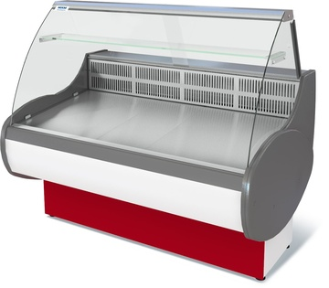
Витрина холодильная ТАИР ВХН-1,8 | -13…0 | 1780*970*1185 | 645 | 47950
Витрина холодильная ТАИР ВХС-УВ (угол внутренний) | 0…+7 | 1170*1170*1185 | 645 | 58950
Витрина холодильная ТАИР ВХС-УН (угол наружный) | 0…+7 | 1170*1170*1185 | 645 | 55550
Витрина холодильная ТАИР ВХСд-1,2 кондитерская | 0…+7 | 1180*1015*1300 | 840 | 41750
Витрина холодильная ТАИР ВХСд-1,5 кондитерская | 0…+7 | 1480*1015*1300 | 840 | 45350
ИЛЕТЬ
Витрина холодильная Илеть new ВХС-1,2 | 0…+7 | 1200*1090*1170 | 765 | 37750
Витрина холодильная Илеть new ВХС-1,5 | 0…+7 | 1500*1090*1170 | 765 | 38650
Витрина холодильная Илеть new ВХС-1,8 | 0…+7 | 1800*1090*1170 | 765 | 43650
Витрина холодильная Илеть new ВХСн-1,2 | 0…+7 | 1200*1090*1170 | 765 | 44550
Витрина холодильная Илеть new ВХСн-1,5 | 0…+7 | 1500*1090*1170 | 765 | 49250
Витрина холодильная Илеть new ВХСн-1,8 | 0…+7 | 1800*1090*1170 | 765 | 53450
Витрина холодильная Илеть new ВХН-1,2 | -18…0 | 1200*1090*1170 | 765 | 55850
Витрина холодильная Илеть new ВХН-1,5 | -18…0 | 1500*1090*1170 | 765 | 60650
Витрина холодильная Илеть new ВХН-1,8 | -18…0 | 1800*1090*1170 | 765 | 66650
Витрина холодильная Илеть ВХС-1,2 (динамика) | 0…+7 | 1200*1100*1230 | 790 | 42250
Витрина холодильная Илеть ВХС-1,5 (динамика) | 0…+7 | 1500*1100*1230 | 790 | 42850
Витрина холодильная Илеть ВХС-1,8 (динамика) | 0…+7 | 1800*1100*1230 | 790 | 45250
Витрина холодильная Илеть ВХС-2,1 (динамика) | 0…+7 | 2080*1100*1230 | 790 | 45650
Витрина холодильная Илеть ВХС-2,4 (динамика) | 0…+7 | 2400*1100*1230 | 790 | 68900
Витрина холодильная Илеть ВХС-2,7 (динамика) | 0…+7 | 2700*1100*1230 | 790 | 74750
Витрина холодильная Илеть ВХС-3,0 (динамика) | 0…+7 | 3000*1100*1230 | 790 | 78550
Витрина холодильная Илеть ВХС-1,2 (cтатика) | 0…+7 | 1200*1100*1230 | 790 | 38650
Витрина холодильная Илеть ВХС-1,5 (статика) | 0…+7 | 1500*1100*1230 | 790 | 39550
Витрина холодильная Илеть ВХС-1,8 (статика) | 0…+7 | 1800*1100*1230 | 790 | 44250
Витрина холодильная Илеть ВХС-2,1 (статика) | 0…+7 | 2080*1100*1230 | 790 | 44650
Витрина холодильная Илеть ВХС-2,4 (статика) | 0…+7 | 2400*1100*1230 | 790 | 63250
Витрина холодильная Илеть ВХС-2,7 (статика) | 0…+7 | 2700*1100*1230 | 790 | 71000
Витрина холодильная Илеть ВХС-3,0 (статика) | 0…+7 | 3000*1100*1230 | 790 | 75000
Витрина холодильная Илеть ВХСн-1,2 | -5…+5 | 1200*1100*1230 | 790 | 45450
Витрина холодильная Илеть ВХСн-1,5 | -5…+5 | 1500*1100*1230 | 790 | 49950
Витрина холодильная Илеть ВХСн-1,8 | -5…+5 | 1800*1100*1230 | 790 | 54250
Витрина холодильная Илеть ВХСн-2,1 | -5…+5 | 2080*1100*1230 | 790 | 58550
Витрина холодильная Илеть ВХСн-2,4 | -5…+5 | 2400*1100*1230 | 790 | 66750
Витрина холодильная Илеть ВХСн-2,7 | -5…+5 | 2700*1100*1230 | 790 | 75850
Витрина холодильная Илеть ВХСн-3,0 | -5…+5 | 3000*1100*1230 | 790 | 89800
 |  | (908)638-66-52

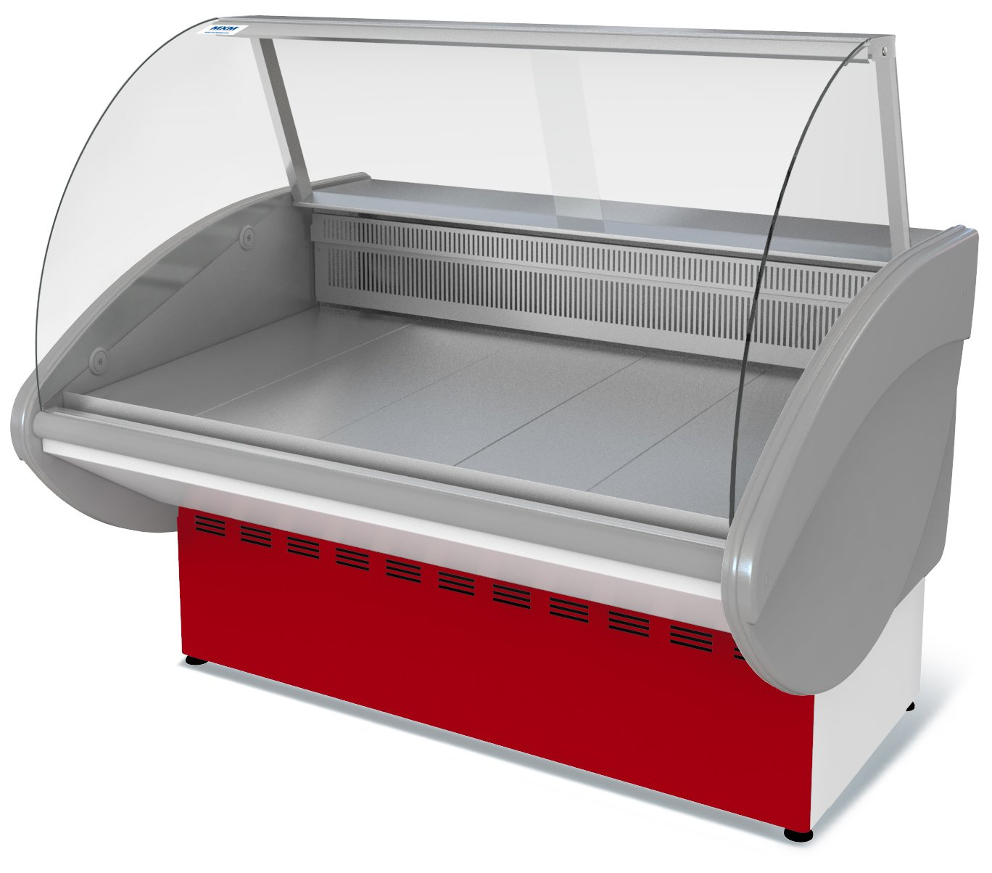
ООО "ТоргСервисСнаб" 620141, г.Екатеринбург, ул.Артинская,24 (343) 219-84-20, 232-43-02 (908)638-66-52 2198420@mail.ru
Холодильные витрины Марихолодмаш
 |  | ИЛЕТЬ
Витрина холодильная Илеть ВХСо-1,2 | 0…+7 | 1200*1100*875 | 790 | 36350
Витрина холодильная Илеть ВХСо-1,5 | 0…+7 | 1500*1100*875 | 790 | 41250
Витрина холодильная Илеть ВХСо-1,8 | 0…+7 | 1800*1100*875 | 790 | 49450
Витрина холодильная Илеть ВХСо-2,1 | 0…+7 | 2080*1100*875 | 790 | 53800
Витрина холодильная Илеть ВХСно-1,2 | -2…+5 | 1200*1100*875 | 790 | 44950
Витрина холодильная Илеть ВХСно-1,5 | -2…+5 | 1500*1100*875 | 790 | 49950
Витрина холодильная Илеть ВХСно-1,8 | -2…+5 | 1800*1100*875 | 790 | 53950
Витрина холодильная Илеть ВХСно-2,1 | -2…+5 | 2080*1100*875 | 790 | 58000
Витрина холодильная Илеть ВХН-1,2 | -18…0 | 1200*1100*1230 | 790 | 56650
Витрина холодильная Илеть ВХН-1,5 | -18…0 | 1500*1100*1230 | 790 | 61450
Витрина холодильная Илеть ВХН-1,8 | -18…0 | 1800*1100*1230 | 790 | 67450
Витрина холодильная Илеть ВХН-2,1 | -18…0 | 2080*1100*1230 | 790 | 73250
Витрина холодильная Илеть ВХСд-1,5 | 0…+7 | 1500*1020*1350 | 875 | 45250
Витрина холодильная Илеть ВХСд-2,1 | 0…+7 | 2100*1020*1350 | 875 | 54650
Витрина холодильная Илеть ВХС-УВ (угол внутренний) | 0…+7 | 1500*1500*1230 |  | 61450
Витрина холодильная Илеть ВХС-УН (угол внутренний) | 0…+7 | 1465*1465*1230 |  | 55250
Щиток передний Нова (1.0) (красный) |  | ЩИТКИ ВИТРИН |  | 463
Щиток передний Илеть (1,2), Нова (1.2), Таир (1,2) (красный) |  |  |  | 599
Щиток передний Илеть (1,5), Нова (1.5), Таир (1,5) (красный) |  |  |  | 727
Щиток передний Илеть (1,8), Нова (1.8), Таир (1,8) (красный) |  |  |  | 824
Щиток передний Нова (1.0) (синий) |  |  |  | 463
Щиток передний Илеть (1,2), Нова (1.2), Таир (1,2) (синий) |  |  |  | 599
Щиток передний Илеть (1,5), Нова (1.5), Таир (1,5) (синий) |  |  |  | 727
Щиток передний Илеть (1,8), Нова (1.8), Таир (1,8) (синий) |  |  |  | 824
Щиток передний Нова (1.0) (спец. цвет) |  |  |  | 463
Щиток передний Илеть (1,2), Нова (1.2),Таир (1,2) (спец. цвет) |  |  |  | 599
Щиток передний Илеть (1,5), Нова (1.5),Таир (1,5) (спец. цвет) |  |  |  | 727
Щиток передний Илеть (1,8), Нова (1.8), Таир (1,8) (спец. цвет) |  |  |  | 824
Щиток передний Илеть (2,1) (красный) |  |  |  | 961
Комплект щитков Илеть (2,4) (красный) |  |  |  | 1,098
Комплект щитков Илеть (2,7) (красный) |  |  |  | 1,305
Комплект щитков Илеть (3,0) (красный) |  |  |  | 1,427
Щиток передний Илеть (2,1) (синий) |  |  |  | 961
Комплект щитков Илеть (2,4) (синий) |  |  |  | 1,098
Комплект щитков Илеть (2,7) (синий) |  |  |  | 1,305
Комплект щитков Илеть (3,0) (синий) |  |  |  | 1,427
Щиток передний Илеть (2,1) (спец. цвет) |  |  |  | 961
Комплект щитков Илеть (2,4) (спец. цвет) |  |  |  | 1,098
Комплект щитков Илеть (2,7) (спец. цвет) |  |  |  | 1,305
Комплект щитков Илеть (3,0) (спец. цвет) |  |  |  | 1,427
Щиток передний Илеть УВ (красный) |  |  |  | 717
Щиток передний Илеть УВ (синий) |  |  |  | 717
Щиток передний Илеть УВ (спец. цвет) |  |  |  | 717
Комплект щитков Илеть УН (красный) |  |  |  | 1,254
Комплект щитков Илеть УН (синий) |  |  |  | 1,254
Комплект щитков Илеть УН (спец. цвет) |  |  |  | 1,254
Щитки Таир для углов прозведенные после 1.10.2014
Щиток передний Таир УВ (красный) |  |  |  | 318
Щиток передний Таир УВ (синий) |  |  |  | 318
Щиток передний Таир УВ (спец. цвет) |  |  |  | 318
Комплект щитков Таир УН (красный) |  |  |  | 764
Комплект щитков Таир УН (синий) |  |  |  | 764
Комплект щитков Таир УН (спец. цвет) |  |  |  | 764
Щитки Таир для углов прозведенные до 1.10.2014
Щиток машинного отделения Таир УВ (синий) |  |  |  | 298
Щиток машинного отделения Таир УВ (красный) |  |  |  | 298
Комплект щитков Таир УН (синий) |  |  |  | 298
Комплект щитков Таир УН (красный) |  |  |  | 753
 |  | (908)638-66-52 |  | 753

Холодильные витрины Полюс
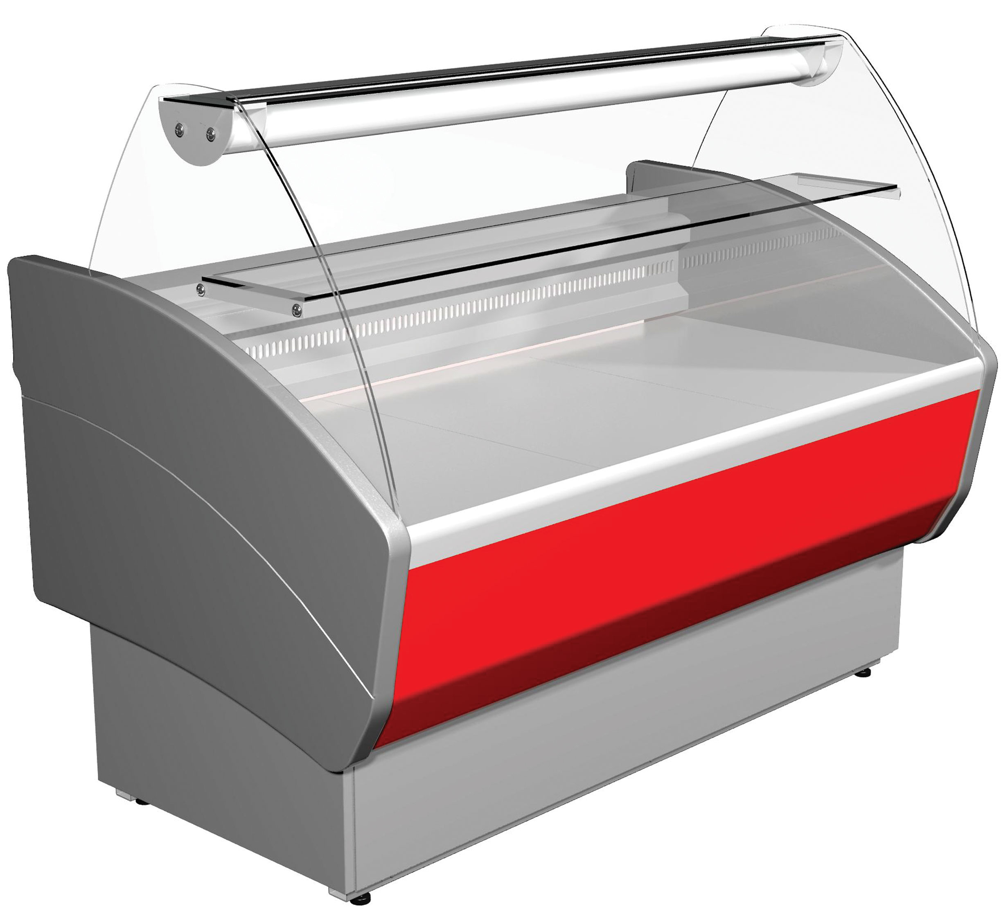
Вернуться к содержанию
ООО "ТоргСервисСнаб" 620141, г.Екатеринбург, ул.Артинская,24 (343) 219-84-20, (908)63-86-652 2198420@mail.ru www.torg-snab.com |  | 2016-11-25 | www.torg-snab.com
Холодильные витрины Полюс
Наименование |  | Размеры,мм | Глубина выкладки | Цена ,руб с НДС
Полюс
Витрина холодильная ВХС-1,2 Полюс | 0…+7 | 1180*970*1230 | 640 | 35550
Витрина холодильная ВХС-1,5 Полюс | 0…+7 | 1480*970*1230 | 640 | 38350
Витрина холодильная ВХС-1,8 Полюс | 0…+7 | 1780*970*1230 | 640 | 44250
Витрина холодильная ВХСр-1,2 Полюс | -5…+5 | 1180*970*1230 | 640 | 41350
Витрина холодильная ВХСр-1,5 Полюс | -5…+5 | 1480*970*1230 | 640 | 44850
Витрина холодильная ВХСр-1,8 Полюс | -5…+5 | 1780*970*1230 | 640 | 49950
Витрина холодильная ВХСн-1,2 Полюс | до -18 | 1180*970*1230 | 640 | 44550
Витрина холодильная ВХСн-1,5 Полюс | до -18 | 1480*970*1230 | 640 | 49350
Витрина холодильная ВХСн-1,8 Полюс | до -18 | 1780*970*1230 | 640 | 53650
Витрина холодильная ВХСд-1,2 Полюс кондитерская | 0…+7 | 1180*850*1215 | 620х1100 | 34950
Витрина холодильная ВХСд-1,5 Полюс кондитерская | 0…+7 | 1480*850*1215 | 620х1400 | 36950
Витрина холодильная ВХСд-1,2 Полюс кондитерская | 0…+7 | 1180*990*1400 | 800х1100 | 44550
Витрина холодильная ВХСд-1,5 Полюс кондитерская | 0…+7 | 1480*990*1400 | 800х1400 | 51250
Полюс ЭКО
Витрина холодильная ВХС-1,2 Полюс ЭКО | 0…+7 | 1180*830*1135 | 565 | 30650
Витрина холодильная ВХС-1,5 Полюс ЭКО | 0…+7 | 1480*830*1135 | 565 | 33250
Витрина холодильная ВХС-1,8 Полюс ЭКО | 0…+7 | 1780*830*1135 | 565 | 37750
Витрина холодильная ВХСр-1,2 Полюс ЭКО | -5…+5 | 1180*830*1135 | 565 | 35350
Витрина холодильная ВХСр-1,5 Полюс ЭКО | -5…+5 | 1480*830*1135 | 565 | 38950
Витрина холодильная ВХСр-1,8 Полюс ЭКО | -5…+5 | 1780*830*1135 | 565 | 42950
Витрина холодильная ВХСн-1,2 Полюс ЭКО | до -13 | 1180*830*1135 | 565 | 41450
Витрина холодильная ВХСн-1,5 Полюс ЭКО | до -13 | 1480*830*1135 | 565 | 44850
Полюс ЭКО MAXI
Витрина холодильная ВХС-1,5 Полюс ЭКО MAXI | 0…+7 | 1500*1150*1000 | 910 | 39550
Витрина холодильная ВХС-2,0 Полюс ЭКО MAXI | 0…+7 | 1955*1150*1000 | 910 | 45950
Витрина холодильная ВХСр-1,5 Полюс ЭКО MAXI | -5…+5 | 1500*1150*1000 | 910 | 47750
Витрина холодильная ВХСр-2,0 Полюс ЭКО MAXI | -5…+5 | 1955*1150*1000 | 910 | 55250
Витрина холодильная ВХСн-1,5 Полюс ЭКО MAXI | до -13 | 1500*1150*1000 | 910 | 49950
Витрина холодильная ВХСн-2,0 Полюс ЭКО MAXI | до -13 | 1955*1150*1000 | 910 | 59650
Витрина холодильная ВХС-1,0 Полюс ЭКО MINI | 0…+7 | 1000*745*1050 | 560 | 24650
Витрина холодильная ВХС-1,5 Полюс ЭКО MINI | 0…+7 | 1500*745*1050 | 560 | 27850
Витрина холодильная ВХСр-1,0 Полюс ЭКО MINI | -5…+5 | 1000*745*1050 | 510 | 28250
Витрина холодильная ВХСр-1,5 Полюс ЭКО MINI | -5…+5 | 1500*745*1050 | 510 | 31850
Витрина холодильная ВХСн-1,0 Полюс ЭКО MINI | до -13 | 1000*745*1050 | 510 | 31250
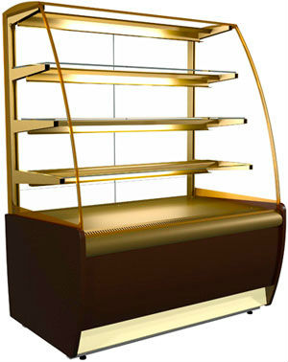
Витрина холодильная ВХСн-1,5 Полюс ЭКО MINI | до -13 | 1500*745*1050 | 510 | 34450
Арго
Витрина холодильная ВХС-1,0 Арго | 0…+7 | 1000*870*630 | 500 | 19750
Витрина холодильная ВХС-1,5 Арго | 0…+7 | 1500*870*630 | 500 | 21850
Витрина холодильная ВХСн-1,0 Арго | -6…+0 | 1000*870*630 | 500 | 21650
Витрина холодильная ВХСн-1,5 Арго | -6…+0 | 1500*870*630 | 500 | 26750
Подставка под витрину Арго ВХС 1,0 |  | 920*670*635 |  | 3150
Подставка под витрину Арго ВХС 1,5 |  | 1420*670*635 |  | 3400
Carboma
Витрина холодильная ВХСв-0,9д Carboma кондитерская | +5…+12 | 920*650*1280 | 440*860+3 полки | 44750
Витрина холодильная ВХСв-1,3д Carboma кондитерская | +5…+12 | 1370*650*1280 | 440*1310+3 полки | 48250
Витрина холодильная ВХСв-0,9д Carboma Cube кондитерская | +5…+12 | 1955*1100*1200 | 440*860+3 полки | 44750
Витрина холодильная ВХС-1,25 Carboma | 0…+7 | 1330*1100*1200 | 735 | 41350
Витрина холодильная ВХС-1,5 Carboma | 0…+7 | 1500*1100*1200 | 735 | 43850
Витрина холодильная ВХС-2,0 Carboma | 0…+7 | 1955*1100*1200 | 735 | 53850
Витрина холодильная ВХС-2,5 Carboma | 0…+7 | 2580*1100*1200 | 735 | 64650
Витрина холодильная ВХСр-1,5 Carboma | -5…+5 | 1500*1100*1200 | 735 | 52450
Витрина холодильная ВХСр-2,0 Carboma | -5…+5 | 1955*1100*1200 | 735 | 62350
Витрина холодильная ВХСр-2,5 Carboma | -5…+5 | 2580*1100*1200 | 735 | 69550
Витрина холодильная ВХСн-1,5 Carboma | до -18 | 1500*1100*1200 | 700 | 63550
Витрина холодильная ВХСн-2,0 Carboma | до -18 | 1955*1100*1200 | 700 | 76250
www.torg-snab.com |  | (908)638-66-52

